关系图
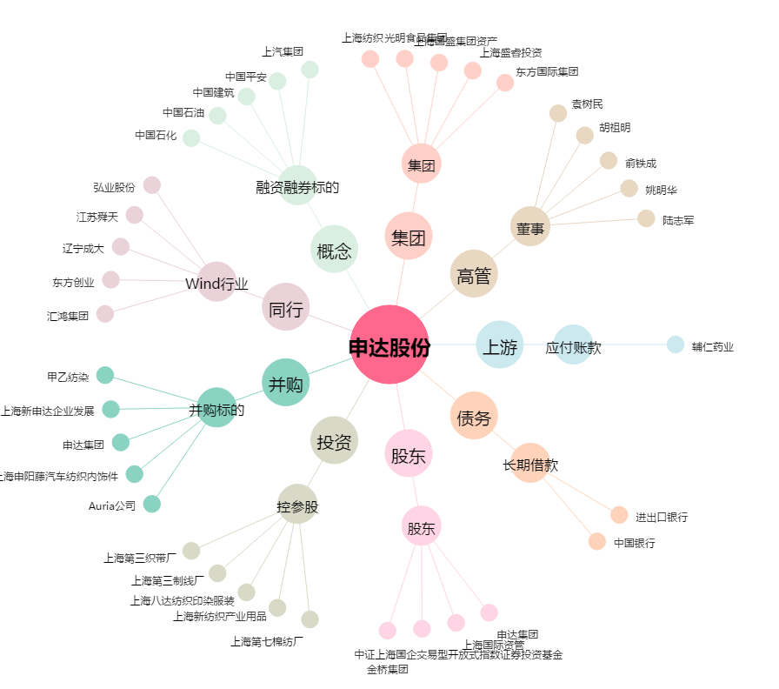
申达股份[600626.SH] - 关系概览图

